Sheet1
도커란?!
 | 도커 2013년 3월 Docker inc 출시
 | 오픈소스 컨테이너 프로젝트
 | 전세계적 인기

 | aws,google cloud platform , Ms Azure
 | 공식 지원

 | 리눅스 app 컨테이너 묶어서 실행
 | 개발,테스트 환경,서비스 동일하게 관리(효율적

 | Gibhub와 같이 전세게 사람들과 공유
 | 리눅스 커널에서 제공하는 컨테이너 기술 사용

가상화
 | 1960년 가상화 개념 시작.
 | 서버에 가상머신 돌려 사용하기 시작.
 | 서버 프로그램,DB 설치 하여 app 웹사이트 실행

 | 가상화를 통해 서버를 빌려주는 클라우드 서비스 시작
 | 호스트와 커널을 공유하는 반가상화 기술 등장!

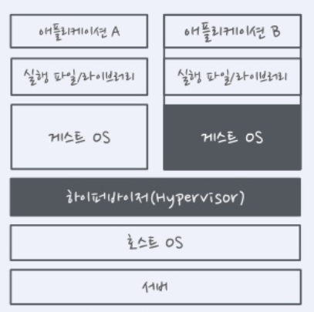

 | 가상머신은 완전한 컴퓨터이며, 게스트 OS 설치

 | 가상머신에 이미지 포함되여 이미지 사이즈 용량이 커지고
 | 네트워크 가상화를 이미지를 주고 받는 부담 증가.

 | 가상머신 퍼포먼스 문제로 리눅스 컨테이너 등장
 | 실행파일을 호스트에서 직접 실행.

